Worksheet
歯科衛生士 | 2021 | 歯・口腔の構造と機能 |  | 2021_dh_21_am001
 |  | 口腔内写真を示す。 矢印で示す部位から分泌される唾液を産生するのはどれか。1つ選べ。
 |  | 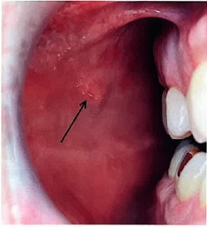
 |  | 1 | 顎下腺
 |  | 2 | 耳下腺 | 正解
 |  | 3 | 舌下腺
 |  | 4 | エブネル腺
歯科衛生士 | 2021 | 人体の構造と機能 |  | 2021_dh_21_am002
 |  | 膜電位と刺激強度を図に示す。 閾値はどれか。1つ選べ。
 |  | 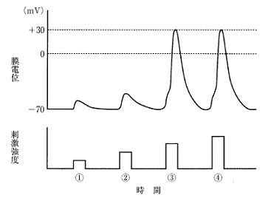
 |  | 1 | ①
 |  | 2 | ②
 |  | 3 | ③ | 正解
 |  | 4 | ④
歯科衛生士 | 2021 | 人体の構造と機能 |  | 2021_dh_21_am003
 |  | 下顎骨の写真を示す。 側頭筋が付着するのはどれか。1つ選べ。
 |  | 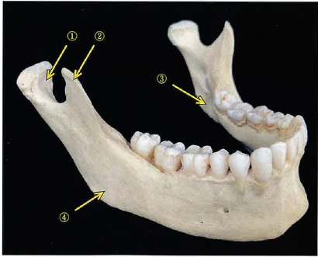
 |  | 1 | ①
 |  | 2 | ② | 正解
 |  | 3 | ③
 |  | 4 | ④
歯科衛生士 | 2021 | 人体の構造と機能 |  | 2021_dh_21_am004
 |  | ネフロンを模式図に示す。 矢印で示す部位で水分の再吸収を促進するのはどれか。1つ選べ。
 |  | 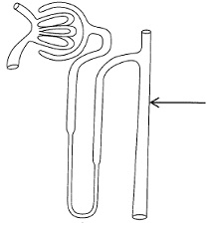
 |  | 1 | アドレナリン
 |  | 2 | オキシトシン
 |  | 3 | カルシトニン
 |  | 4 | バソプレッシン | 正解
歯科衛生士 | 2021 | 歯・口腔の構造と機能 |  | 2021_dh_21_am005
 |  | 日本人における下顎永久歯の萌出順序で最も多いのはどれか。1つ選べ。
 |  | 1 | 1→6→2→3→4→5→7 | 正解
 |  | 2 | 1→6→2→4→3→5→7
 |  | 3 | 6→1→2→5→4→3→7
 |  | 4 | 6→1→2→4→3→5→7
歯科衛生士 | 2021 | 人体の構造と機能 |  | 2021_dh_21_am006
 |  | 体温の変動を図に示す。実線は体温を、点数はセットポイントを示す。 ①で示す時期に生じるのはどれか。1つ選べ。
 |  | 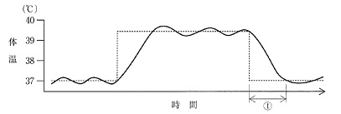
 |  | 1 | 悪 寒
 |  | 2 | 発 汗 | 正解
 |  | 3 | ふるえ
 |  | 4 | 皮膚血管収縮
歯科衛生士 | 2021 | 歯・口腔の構造と機能 |  | 2021_dh_21_am007
 |  | 乳歯のエナメル質にみられるのはどれか。1つ選べ。
 |  | 1 | 新産線 | 正解
 |  | 2 | Tomes＜トームス＞顆粒層
 |  | 3 | Owen＜オーエン＞の外形線
 |  | 4 | Andresen＜アンドレーゼン＞線
歯科衛生士 | 2021 | 人体の構造と機能 |  | 2021_dh_21_am008
 |  | グルコースの代謝過程を図に示す。 ①はどれか。1つ選べ。
 |  | 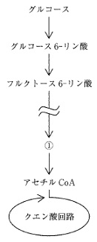
 |  | 1 | コハク酸
 |  | 2 | フマル酸
 |  | 3 | ピルビン酸 | 正解
 |  | 4 | イソクエン酸
歯科衛生士 | 2021 | 疾病の成り立ち及び回復過程の促進 |  | 2021_dh_21_am009
 |  | ある疾患の発症過程を図に示す。 ①はどれか。1つ選べ。
 |  | 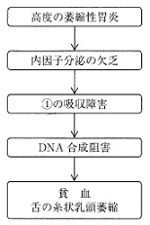
 |  | 1 | ビタミンA
 |  | 2 | ビタミンB<sub>12</sub> | 正解
 |  | 3 | ビタミンD
 |  | 4 | ビタミンK
歯科衛生士 | 2021 | 疾病の成り立ち及び回復過程の促進 |  | 2021_dh_21_am010
 |  | 垂直感染はどれか。1つ選べ。
 |  | 1 | 空気感染
 |  | 2 | 接触感染
 |  | 3 | 母乳感染 | 正解
 |  | 4 | 媒介物感染
歯科衛生士 | 2021 | 疾病の成り立ち及び回復過程の促進 |  | 2021_dh_21_am011
 |  | 薬物Aの性質を表に示す。 薬物Aの薬物動態に影響するのはどれか。1つ選べ。
 |  | 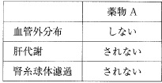
 |  | 1 | 腎血流量の増加
 |  | 2 | 血管透過性の亢進
 |  | 3 | 肝薬物代謝酵素の誘導
 |  | 4 | 血漿タンパク質との結合 | 正解
歯科衛生士 | 2021 | 疾病の成り立ち及び回復過程の促進 |  | 2021_dh_21_am012
 |  | 食細胞の貪食に対する細菌の抵抗要因はどれか。1つ選べ。
 |  | 1 | 芽 胞
 |  | 2 | 莢 膜 | 正解
 |  | 3 | 線 毛
 |  | 4 | 鞭 毛
歯科衛生士 | 2021 | 疾病の成り立ち及び回復過程の促進 |  | 2021_dh_21_am013
 |  | 口腔粘膜の変化を模式図に示す。 この変化により観察されるのはどれか。1つ選べ。
 |  | 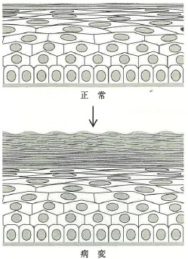
 |  | 1 | 赤色病変
 |  | 2 | 白色病変 | 正解
 |  | 3 | 潰瘍性病変
 |  | 4 | 水疱性病変
歯科衛生士 | 2021 | 疾病の成り立ち及び回復過程の促進 |  | 2021_dh_21_am014
 |  | インフルエンザに罹患した小児の鎮痛や解熱に適しているのはどれか。1つ選べ。
 |  | 1 | アスピリン
 |  | 2 | メフェナム酸
 |  | 3 | アセトアミノフェン | 正解
 |  | 4 | ジクロフェナクナトリウム
歯科衛生士 | 2021 | 疾病の成り立ち及び回復過程の促進 |  | 2021_dh_21_am015
 |  | ウイルスの模式図を示す。 矢印で示すのはどれか。1つ選べ。
 |  | 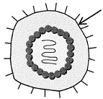
 |  | 1 | 核 酸
 |  | 2 | カプシド
 |  | 3 | スパイク
 |  | 4 | エンベロープ | 正解
歯科衛生士 | 2021 | 歯・口腔の健康と予防に関わる人間と社会の仕組み |  | 2021_dh_21_am016
 |  | 安静時に比べて、刺激時に濃度が高くなる唾液成分はどれか。2つ選べ。
 |  | 1 | カリウム
 |  | 2 | アミラーゼ | 正解
 |  | 3 | ナトリウム | 正解
 |  | 4 | 分泌型IgA
歯科衛生士 | 2021 | 歯・口腔の健康と予防に関わる人間と社会の仕組み |  | 2021_dh_21_am017
 |  | 歯磨剤の配合成分表を示す。 ①に使用できるのはどれか。2つ選べ。
 |  | 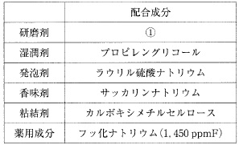
 |  | 1 | 無水ケイ酸 | 正解
 |  | 2 | 炭酸カルシウム
 |  | 3 | ピロリン酸カルシウム | 正解
 |  | 4 | ハイドロキシアパタイト
歯科衛生士 | 2021 | 歯・口腔の健康と予防に関わる人間と社会の仕組み |  | 2021_dh_21_am018
 |  | 検査当日に結果を提示できるのはどれか。2つ選べ。
 |  | 1 | RDテスト<sup>®</sup> | 正解
 |  | 2 | Dentocult<sup>®</sup>LB
 |  | 3 | Dentocult<sup>®</sup>SM
 |  | 4 | Dentobuff<sup>®</sup>Strip | 正解
歯科衛生士 | 2021 | 歯・口腔の健康と予防に関わる人間と社会の仕組み |  | 2021_dh_21_am019
 |  | 歯周炎の発症モデルを図に示す。 ①に該当するのはどれか。2つ選べ。
 |  | 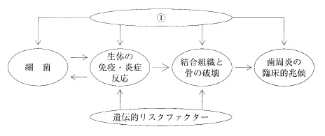
 |  | 1 | 喫 煙 | 正解
 |  | 2 | 内毒素
 |  | 3 | 口腔清掃 | 正解
 |  | 4 | エナメル突起
歯科衛生士 | 2021 | 歯・口腔の健康と予防に関わる人間と社会の仕組み |  | 2021_dh_21_am020
 |  | 口腔がんのリスクファクターはどれか。2つ選べ。
 |  | 1 | 飲 酒 | 正解
 |  | 2 | 喫 煙 | 正解
 |  | 3 | 歯周病
 |  | 4 | ブラキシズム
歯科衛生士 | 2021 | 歯・口腔の健康と予防に関わる人間と社会の仕組み |  | 2021_dh_21_am021
 |  | CPI（2013年、WHO）で正しいのはどれか。2つ選べ。
 |  | 1 | 代表歯を診査する。
 |  | 2 | 歯石の有無を記録する。
 |  | 3 | 歯肉出血を2段階に分類する。 | 正解
 |  | 4 | 歯周ポケットを3段階に分類する。 | 正解
歯科衛生士 | 2021 | 歯・口腔の健康と予防に関わる人間と社会の仕組み |  | 2021_dh_21_am022
 |  | 地域歯科保健における市町村の役割はどれか。2つ選べ。
 |  | 1 | 母子への歯科保健事業 | 正解
 |  | 2 | 歯科保健に関する計画の策定 | 正解
 |  | 3 | 歯科保健対策に関わる人材の養成
 |  | 4 | 難病患者に対する専門的歯科保健対策
歯科衛生士 | 2021 | 歯・口腔の健康と予防に関わる人間と社会の仕組み |  | 2021_dh_21_am023
 |  | 災害時の保健活動フェーズの一例を表に示す。 フェーズ4での活動はどれか。1つ選べ。

 |  | 1 | 傷病者救護
 |  | 2 | 災害拠点の設置
 |  | 3 | 生命・安全の確保
 |  | 4 | 健康な生活活動への支援 | 正解
歯科衛生士 | 2021 | 歯・口腔の健康と予防に関わる人間と社会の仕組み |  | 2021_dh_21_am024
 |  | 国連が発表した世界人口の推移と将来予測を図に示す。 ①で示す推計値はどれか。1つ選べ。
 |  | 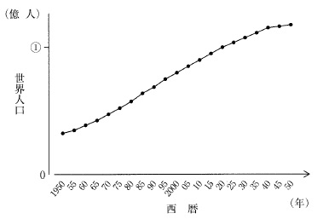
 |  | 1 | 40
 |  | 2 | 60
 |  | 3 | 80 | 正解
 |  | 4 | 100
歯科衛生士 | 2021 | 歯・口腔の健康と予防に関わる人間と社会の仕組み |  | 2021_dh_21_am025
 |  | 歯科診療所の必要換気量算出に用いるのはどれか。1つ選べ。
 |  | 1 | 一酸化炭素
 |  | 2 | 二酸化硫黄
 |  | 3 | 二酸化炭素 | 正解
 |  | 4 | 浮遊粒子状物質
歯科衛生士 | 2021 | 歯・口腔の健康と予防に関わる人間と社会の仕組み |  | 2021_dh_21_am026
 |  | 前向きコホート研究と比較した患者対照研究の特徴はどれか。1つ選べ。
 |  | 1 | 信頼性が高い。
 |  | 2 | 労力が大きい。
 |  | 3 | 研究期間が長い。
 |  | 4 | 稀な疾患に適している。 | 正解
歯科衛生士 | 2021 | 歯・口腔の健康と予防に関わる人間と社会の仕組み |  | 2021_dh_21_am027
 |  | う歯、ぜん息、鼻・副鼻腔疾患、裸眼視力1.0未満の2000年度と2019年度の学校保健統計調査結果の被患率（％）を表に示す。 う歯はどれか。1つ選べ。
 |  | 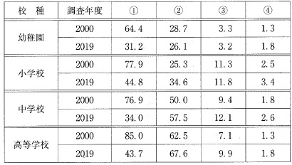
 |  | 1 | ① | 正解
 |  | 2 | ②
 |  | 3 | ③
 |  | 4 | ④
歯科衛生士 | 2021 | 歯・口腔の健康と予防に関わる人間と社会の仕組み |  | 2021_dh_21_am028
 |  | 我が国の保健福祉対策の概念図を示す。 これはどれか。1つ選べ。
 |  | 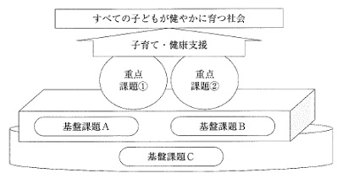
 |  | 1 | 新エンゼルプラン
 |  | 2 | 新オレンジプラン
 |  | 3 | 健康日本21（第二次）
 |  | 4 | 健やか親子21（第2次） | 正解
歯科衛生士 | 2021 | 歯科衛生士概論 |  | 2021_dh_21_am029
 |  | 歯科衛生士の業務または責務が明記されているのはどれか。2つ選べ。
 |  | 1 | 健康増進法 | 正解
 |  | 2 | 高齢者の医療の確保に関する法律
 |  | 3 | 歯科口腔保健の推進に関する法律 | 正解
 |  | 4 | 精神保健及び精神障害者福祉に関する法律
歯科衛生士 | 2021 | 歯・口腔の健康と予防に関わる人間と社会の仕組み |  | 2021_dh_21_am030
 |  | 我が国の保険診療の概念図を示す。 ①はどれか。1つ選べ。
 |  | 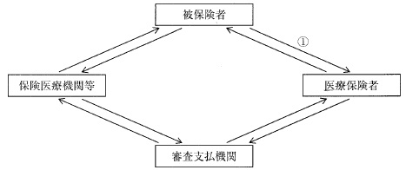
 |  | 1 | 療養の給付
 |  | 2 | 保険料の支払い | 正解
 |  | 3 | 診療報酬の請求
 |  | 4 | 一部負担金の支払い
歯科衛生士 | 2021 | 歯科衛生士概論 |  | 2021_dh_21_am031
 |  | 歯科衛生士業務の写真を示す。 歯科予防処置はどれか。1つ選べ。
 |  | 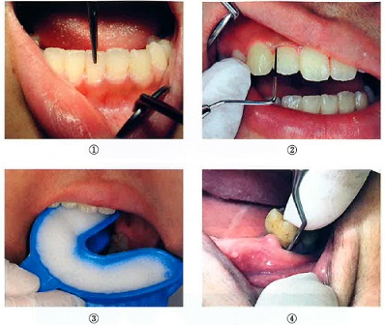
 |  | 1 | ①
 |  | 2 | ②
 |  | 3 | ③ | 正解
 |  | 4 | ④
歯科衛生士 | 2021 | 歯科衛生士概論 |  | 2021_dh_21_am032
 |  | 48歳の女性。歯肉からの出血を主訴として来院した。初診時医療面接での会話を示す。 歯科衛生士：こんにちは。①今日はどうなさいましたか。 患 者：歯を磨くと歯ぐきから血が出るので怖くなって来ました。 歯科衛生士：それは心配ですね。②痛みはありませんか。 患 者：痛みはありません。 歯科衛生士：③歯磨きはどのようにしていますか。 患 者：ヘッドが小さくて、硬めの歯ブラシで磨いています。 歯科衛生士：④歯周病予防の歯磨剤は使っていますか。 患 者：特に気にして使っていません。 下線部分で「開かれた質問」はどれか。2つ選べ。
 |  | 1 | ① | 正解
 |  | 2 | ②
 |  | 3 | ③ | 正解
 |  | 4 | ④
歯科衛生士 | 2021 | 歯科衛生士概論 |  | 2021_dh_21_am033
 |  | 歯科診療所でのインシデント報告の目的はどれか。2つ選べ。
 |  | 1 | 再発防止 | 正解
 |  | 2 | 原因の究明 | 正解
 |  | 3 | 責任の追及
 |  | 4 | 地域への貢献
歯科衛生士 | 2021 | 臨床歯科医学 |  | 2021_dh_21_am034
 |  | 嚥下サポートチームにおける各職種と業務の組合せで正しいのはどれか。2つ選べ。
 |  | 1 | 看護師 -- 嚥下造影検査
 |  | 2 | 管理栄養士 -- 食形態の調整 | 正解
 |  | 3 | 言語聴覚士 -- 嚥下内視鏡検査
 |  | 4 | 歯科衛生士 -- 嚥下訓練 | 正解
歯科衛生士 | 2021 | 臨床歯科医学 |  | 2021_dh_21_am035
 |  | 摂食嚥下障害のスクリーニングテストを行っている写真を示す。 このテストで嚥下させるのはどれか。2つ選べ。
 |  | 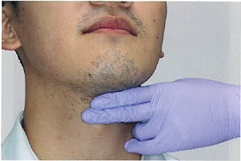
 |  | 1 | 唾 液 | 正解
 |  | 2 | 冷 水 | 正解
 |  | 3 | クエン酸
 |  | 4 | バリウム
歯科衛生士 | 2021 | 臨床歯科医学 |  | 2021_dh_21_am036
 |  | エックス線画像を示す。 評価できるのはどれか。2つ選べ。
 |  | 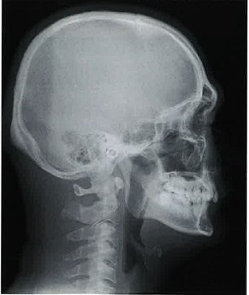
 |  | 1 | 下顎骨の左右的偏位
 |  | 2 | 上顎骨の前後的位置 | 正解
 |  | 3 | 中切歯の唇舌的歯軸傾斜 | 正解
 |  | 4 | アーチレングスディスクレパンシー
歯科衛生士 | 2021 | 臨床歯科医学 |  | 2021_dh_21_am037
 |  | 検体検査の項目と症状の組合せで正しいのはどれか。1つ選べ。
 |  | 1 | CRP値 -- 炎 症 | 正解
 |  | 2 | 血小板数 -- 貧 血
 |  | 3 | アルブミン値 -- 高血圧
 |  | 4 | ヘモグロビン量 -- 黄 疸
歯科衛生士 | 2021 | 臨床歯科医学 |  | 2021_dh_21_am038
 |  | 従来型グラスアイオノマーセメント修復において、不完全な防湿で生じるのはどれか。1つ選べ。
 |  | 1 | 亀 裂
 |  | 2 | 黒 変
 |  | 3 | 収 縮
 |  | 4 | 白 濁 | 正解
歯科衛生士 | 2021 | 臨床歯科医学 |  | 2021_dh_21_am039
 |  | 59歳の女性。前歯部歯肉からの出血を訴えて来院した。半年前に内科を受診し、高血圧と不整脈に対する投薬が始まってから、歯肉の腫れがひどくなったという。初診時の歯周組織検査結果の一部を図に示す。 症状に影響していると考えられるのはどれか。1つ選べ。
 |  | 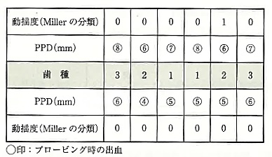
 |  | 1 | 利尿薬
 |  | 2 | 抗凝固薬
 |  | 3 | カルシウム拮抗薬 | 正解
 |  | 4 | 高コレステロール薬
歯科衛生士 | 2021 | 臨床歯科医学 |  | 2021_dh_21_am040
 |  | 14歳の女子。上顎左側中切歯の歯冠破折を主訴として来院した。30分前に転倒したという。自発痛はないが、冷水痛を認めた。歯髄保存療法を行うことになった。初診時の口腔内写真を示す。 この治療で貼付するのはどれか。2つ選べ。
 |  | 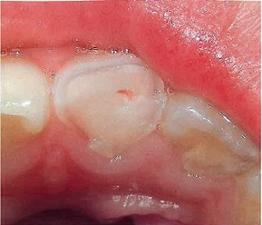
 |  | 1 | MTAセメント | 正解
 |  | 2 | 水酸化カルシウム製剤 | 正解
 |  | 3 | 酸化亜鉛ユージノールセメント
 |  | 4 | HY剤配合カルボキシレートセメント
歯科衛生士 | 2021 | 臨床歯科医学 |  | 2021_dh_21_am041
 |  | チェアサイドにおける2級メタルインレー調整の写真を示す。 この操作前に行ったのはどれか。2つ選べ。
 |  | 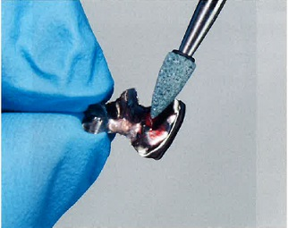
 |  | 1 | 仮封材の除去 | 正解
 |  | 2 | 窩洞の歯面処理
 |  | 3 | 隣接面接触点の調整 | 正解
 |  | 4 | インレー体の内面処理
歯科衛生士 | 2021 | 臨床歯科医学 |  | 2021_dh_21_am042
 |  | 58歳の男性。上顎左側第二小臼歯の違和感を主訴として来院した。慢性化膿性根尖性歯周炎と診断され、感染根管治療を行うことになった。クラウンと支台築造体除去後の口腔内写真（A）とある処理後の口腔内写真（B）を示す。 矢印で示す部分の目的はどれか。2つ選べ。
 |  | 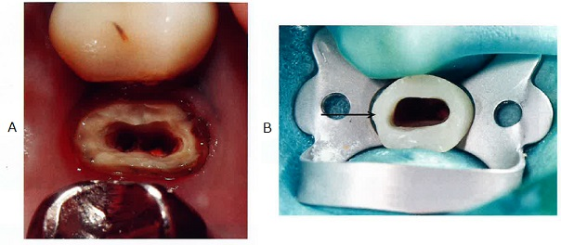
 |  | 1 | 咬合の保持
 |  | 2 | 審美性の回復
 |  | 3 | 封鎖性の確保 | 正解
 |  | 4 | 術野の汚染防止 | 正解
歯科衛生士 | 2021 | 臨床歯科医学 |  | 2021_dh_21_am043
 |  | 49歳の男性。ブラッシング時の歯肉からの出血を主訴として来院した。1年前から気付いていたが放置していたという。慢性歯周炎と診断され、歯周基本治療を行った。初診時と歯周基本治療終了時の口腔内写真（A、B）と、初診時と歯周基本治療終了時の歯周組織検査結果（A、B）を示す。 改善したのはどれか。2つ選べ。
 |  | 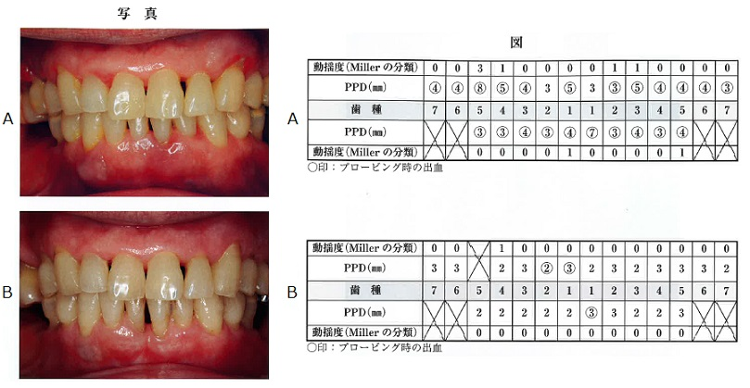
 |  | 1 | 歯根露出
 |  | 2 | 歯肉腫脹 | 正解
 |  | 3 | 歯肉出血 | 正解
 |  | 4 | 歯肉肥大
歯科衛生士 | 2021 | 臨床歯科医学 |  | 2021_dh_21_am044
 |  | 28歳の女性。上顎右側側切歯の着色を主訴として来院した。1年前に治療を行い、半年前から着色に気付いたという。初診時の口腔内写真を示す。 着色の原因で考えられるのはどれか。2つ選べ。
 |  | 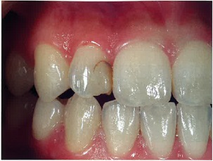
 |  | 1 | 過度の光照射
 |  | 2 | 窩縁斜面の不備 | 正解
 |  | 3 | 仕上げ研磨の不足 | 正解
 |  | 4 | 選択的エッチング
歯科衛生士 | 2021 | 臨床歯科医学 |  | 2021_dh_21_am045
 |  | 58歳の女性。歯肉からの出血と起床時の顎の疲れを主訴として来院した。数年前から自覚していたが放置していたという。初診時の口腔内写真を示す。 上下顎前歯部にみられる歯の形態異常に関与すると考えられる習癖はどれか。1つ選べ。
 |  | 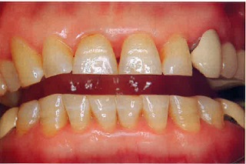
 |  | 1 | 舌突出癖
 |  | 2 | タッピング
 |  | 3 | クレンチング
 |  | 4 | グラインディング | 正解
歯科衛生士 | 2021 | 臨床歯科医学 |  | 2021_dh_21_am046
 |  | 45歳の女性。下顎左側小臼歯部の審美障害を主訴として来院した。CAD/CAMシステムにより製作されたクラウンの写真（A、B、C）を示す。 合着に用いるのはどれか。1つ選べ。
 |  | 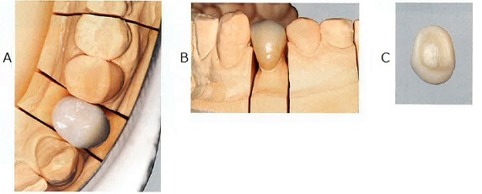
 |  | 1 | 接着性レジンセメント | 正解
 |  | 2 | カルボキシレートセメント
 |  | 3 | グラスアイオノマーセメント
 |  | 4 | レジン添加型グラスアイオノマーセメント
歯科衛生士 | 2021 | 臨床歯科医学 |  | 2021_dh_21_am047
 |  | 70歳の女性。上顎義歯の破折による咀嚼困難を主訴として来院した。使用中の義歯は10年前に装着したという。診察の結果、上下顎全部床義歯を製作することになった。治療過程の写真（A、B）を示す。 この操作で決定するのはどれか。1つ選べ。

 |  | 1 | 咬合高径
 |  | 2 | 口唇豊隆度
 |  | 3 | 仮想咬合平面 | 正解
 |  | 4 | 水平的下顎位
歯科衛生士 | 2021 | 臨床歯科医学 |  | 2021_dh_21_am048
 |  | 81歳の男性。義歯舌側部に付着した白色物の除去を希望して来院した。下顎部分床義歯は1年前に装着したという。矢印で示す付着物を超音波洗浄器で除去することになった。使用中の義歯の写真を示す。 併用するのはどれか。1つ選べ。
 |  | 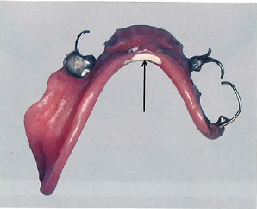
 |  | 1 | 温 湯
 |  | 2 | 酸性溶液 | 正解
 |  | 3 | 中性洗剤
 |  | 4 | アルコール
歯科衛生士 | 2021 | 臨床歯科医学 |  | 2021_dh_21_am049
 |  | 35歳の女性。下顎右側の疼痛を主訴として来院した。1週前から大臼歯部の疼痛を自覚していたが、昨夜は疼痛が増強して眠れず、現在まで38.5℃の発熱があるという。検査を行っている写真を示す。 この検査で把握できるのはどれか。1つ選べ。
 |  | 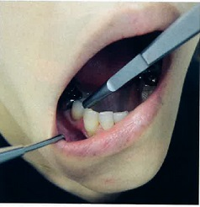
 |  | 1 | 骨瘻孔
 |  | 2 | 腐骨分離
 |  | 3 | 下歯槽神経の知覚鈍麻
 |  | 4 | 多数歯の打診痛（弓倉症状） | 正解
歯科衛生士 | 2021 | 臨床歯科医学 |  | 2021_dh_21_am050
 |  | 10歳の女児。口唇の異常を主訴として来院した。3日前に気付いたが痛みはないという。初診時の口腔内写真を示す。 病変は、①下唇の粘膜に生じた②ドーム状の隆起性病変であり、③多発性を示す。表面は正常な粘膜で被覆され、透明感のある青紫色の色調を呈している。その周囲は④潰瘍がみられる。 下線部分で適切なのはどれか。2つ選べ。
 |  | 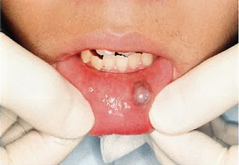
 |  | 1 | ① | 正解
 |  | 2 | ② | 正解
 |  | 3 | ③
 |  | 4 | ④
歯科衛生士 | 2021 | 臨床歯科医学 |  | 2021_dh_21_am051
 |  | 下顎埋状智歯の抜去時に起こり得る局所的偶発症はどれか。2つ選べ。
 |  | 1 | 開口障害 | 正解
 |  | 2 | 抜去歯の誤飲
 |  | 3 | 局所麻酔薬中毒
 |  | 4 | オトガイ部の知覚鈍麻 | 正解
歯科衛生士 | 2021 | 臨床歯科医学 |  | 2021_dh_21_am052
 |  | 55歳の男性。舌癌のため、全身麻酔下で舌部分切除術を受けることになった。化学療法と放射線療法の予定はない。歯科医師から専門的口腔衛生処置を行うよう指示を受けた。 これにより予防できるのはどれか。2つ選べ。
 |  | 1 | 口腔乾燥
 |  | 2 | 誤嚥性肺炎 | 正解
 |  | 3 | 手術創感染 | 正解
 |  | 4 | 唾液分泌障害
歯科衛生士 | 2021 | 臨床歯科医学 |  | 2021_dh_21_am053
 |  | 8歳の女児。前歯部反対咬合を主訴として来院した。矯正装置を装着したときの側貌写真を示す。 装置の治療効果はどれか。1つ選べ。
 |  | 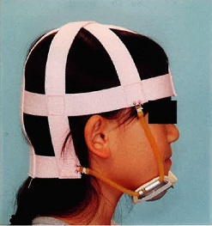
 |  | 1 | 上顎前歯の唇側移動
 |  | 2 | 上顎骨の前方成長促進
 |  | 3 | 下顎骨の前方成長抑制 | 正解
 |  | 4 | 上顎歯槽基底部の側方拡大
歯科衛生士 | 2021 | 臨床歯科医学 |  | 2021_dh_21_am054
 |  | 頭部エックス線規格写真のトレース図と基準（計測）平面を示す。 SN平面はどれか。1つ選べ。
 |  | 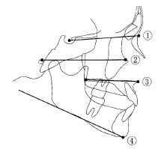
 |  | 1 | ① | 正解
 |  | 2 | ②
 |  | 3 | ③
 |  | 4 | ④
歯科衛生士 | 2021 | 臨床歯科医学 |  | 2021_dh_21_am055
 |  | 11歳の男児。上顎前歯部の凸凹を主訴として来院した。初診時の口腔内写真を示す。 Hellmanの歯齢はどれか。1つ選べ。
 |  | 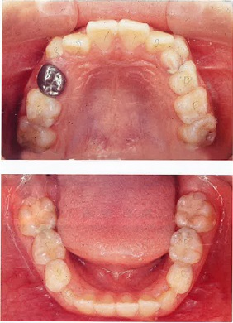
 |  | 1 | ⅡC期
 |  | 2 | ⅢA期
 |  | 3 | ⅢB期 | 正解
 |  | 4 | ⅢC期
歯科衛生士 | 2021 | 臨床歯科医学 |  | 2021_dh_21_am056
 |  | 臨床で用いるフッ化ジアンミン銀溶液について正しいのはどれか。1つ選べ。
 |  | 1 | 黒色の溶液である。
 |  | 2 | 38％の溶液である。 | 正解
 |  | 3 | イオン導入法で用いる。
 |  | 4 | う蝕発生予防に用いる。
歯科衛生士 | 2021 | 臨床歯科医学 |  | 2021_dh_21_am057
 |  | 広範囲の乳臼歯う蝕に対する処置を行った。処置中のある操作の写真を示す。 この操作後、使用するのはどれか。2つ選べ。
 |  | 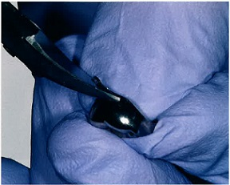
 |  | 1 | ラウンドバー
 |  | 2 | シリコンポイント | 正解
 |  | 3 | ダイヤモンドポイント
 |  | 4 | カーボランダムポイント | 正解
歯科衛生士 | 2021 | 臨床歯科医学 |  | 2021_dh_21_am058
 |  | 7歳の男児。定期診査で来院した。上顎右側臼歯部の口腔内写真を示す。 この装置について正しいのはどれか。1つ選べ。
 |  | 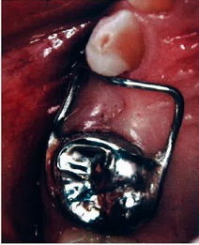
 |  | 1 | 可撤式である。
 |  | 2 | 装置改変は不要である。
 |  | 3 | 歯体移動を目的とする。
 |  | 4 | 適応は1歯欠損である。 | 正解
歯科衛生士 | 2021 | 臨床歯科医学 |  | 2021_dh_21_am059
 |  | 偽性球麻痺の原因となる脳の障害部位はどれか。1つ選べ。
 |  | 1 | 片側の大脳
 |  | 2 | 両側の大脳 | 正解
 |  | 3 | 中 脳
 |  | 4 | 小 脳
歯科衛生士 | 2021 | 臨床歯科医学 |  | 2021_dh_21_am060
 |  | 71歳の男性。脳梗塞の既往があり、口腔機能の評価をしたところ舌突出時に偏位が認められた。口腔内写真を示す。 舌の偏位の原因となる神経はどれか。1つ選べ。
 |  | 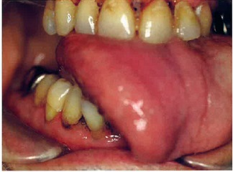
 |  | 1 | 顔面神経
 |  | 2 | 三叉神経
 |  | 3 | 舌下神経 | 正解
 |  | 4 | 迷走神経
歯科衛生士 | 2021 | 臨床歯科医学 |  | 2021_dh_21_am061
 |  | 障害のある人に対する就職や制度面での障壁はどれか。1つ選べ。
 |  | 1 | 物理的バリア
 |  | 2 | 社会的バリア | 正解
 |  | 3 | 心理的バリア
 |  | 4 | 文化・情報のバリア
歯科衛生士 | 2021 | 臨床歯科医学 |  | 2021_dh_21_am062
 |  | 軽度精神発達遅滞の患児に対する歯科診療トレーニングの写真を示す。 この行動療法はどれか。1つ選べ。
 |  | 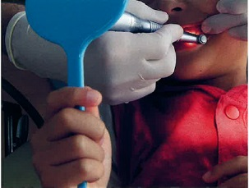
 |  | 1 | カウント法
 |  | 2 | Tell-Show-Do法 | 正解
 |  | 3 | TEACCHプログラム
 |  | 4 | トークンエコノミー法
歯科衛生士 | 2021 | 臨床歯科医学 |  | 2021_dh_21_am063
 |  | 高値になると歯周基本治療の効果に影響を与えるのはどれか。1つ選べ。
 |  | 1 | HbA1c | 正解
 |  | 2 | HCV抗体
 |  | 3 | ヘマトクリット
 |  | 4 | HDLコレステロール
歯科衛生士 | 2021 | 歯科予防処置論 |  | 2021_dh_21_am064
 |  | 小窩裂溝塡塞の適応はどれか。2つ選べ。
 |  | 1 | 盲 孔 | 正解
 |  | 2 | 根面溝
 |  | 3 | 中心結節 | 正解
 |  | 4 | エナメル突起
歯科衛生士 | 2021 | 歯科予防処置論 |  | 2021_dh_21_am065
 |  | 初診時と歯周治療終了時の同一歯に対する歯周組織検査の図を示す。 アタッチメントゲイン（mm）はどれか。1つ選べ。
 |  | 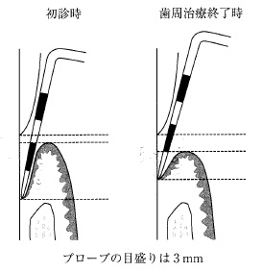
 |  | 1 | 0
 |  | 2 | 2 | 正解
 |  | 3 | 4
 |  | 4 | 6
歯科衛生士 | 2021 | 歯科予防処置論 |  | 2021_dh_21_am066
 |  | 加齢に伴う唾液減少が原因で生じるのはどれか。2つ選べ。
 |  | 1 | 口 臭 | 正解
 |  | 2 | 咬 耗
 |  | 3 | 顎関節症
 |  | 4 | 味覚障害 | 正解
歯科衛生士 | 2021 | 歯科予防処置論 |  | 2021_dh_21_am067
 |  | 15歳の女子。前歯部の歯肉腫脹を主訴として来院した。初診時の口腔内写真を示す。 PMA index（前歯部法）の下顎のスコアに最も近いのはどれか。1つ選べ。
 |  | 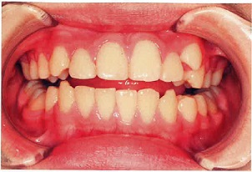
 |  | 1 | 2点
 |  | 2 | 6点 | 正解
 |  | 3 | 10点
 |  | 4 | 17点
歯科衛生士 | 2021 | 歯科予防処置論 |  | 2021_dh_21_am068
 |  | 健康な歯周組織を模式図に示す。 スティップリングがみられるのはどれか。2つ選べ。
 |  | 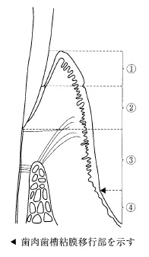
 |  | 1 | ①
 |  | 2 | ② | 正解
 |  | 3 | ③ | 正解
 |  | 4 | ④
歯科衛生士 | 2021 | 歯科予防処置論 |  | 2021_dh_21_am069
 |  | 小児のう蝕予防で、フッ化物洗口と比較したフッ化物歯面塗布の特徴はどれか。1つ選べ。
 |  | 1 | 適応年齢が低い。 | 正解
 |  | 2 | 方法が簡便である。
 |  | 3 | 保護者によって実施される。
 |  | 4 | 使用薬剤を薬局で購入できる。
歯科衛生士 | 2021 | 歯科予防処置論 |  | 2021_dh_21_am070
 |  | 12歳の男児。学校歯科健康診断で「G」と判定されて来院した。初診時の口腔内写真を示す。歯科医師から超音波スケーラーを使用しての歯石除去を指示された。 矢印で示す部位を除去するときに留意すべきなのはどれか。1つ選べ。
 |  | 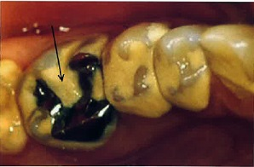
 |  | 1 | 咬頭の摩耗
 |  | 2 | チップの破損
 |  | 3 | 修復物の脱離 | 正解
 |  | 4 | 象牙質知覚過敏
歯科衛生士 | 2021 | 臨床歯科医学 |  | 2021_dh_21_am071
 |  | 34歳の女性。冷たいものが歯にしみることを主訴として来院した。初診時の口腔内写真を示す。しみるのが強い部分を矢印で示す。 主訴の原因として考えられるのはどれか。2つ選べ。
 |  | 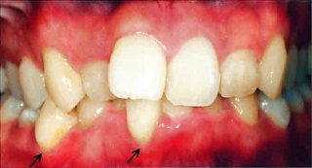
 |  | 1 | う 蝕
 |  | 2 | 歯 石
 |  | 3 | 歯列不正 | 正解
 |  | 4 | 外傷性咬合 | 正解
歯科衛生士 | 2021 | 歯科予防処置論 |  | 2021_dh_21_am072
 |  | 保育園の5歳時クラスでフッ化物洗口を行うことになった。園児に説明をするために作成した媒体の一部を図に示す。 ②の目的はどれか。2つ選べ。
 |  | 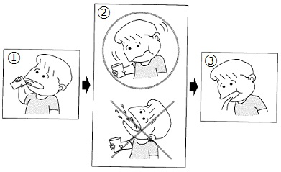
 |  | 1 | 誤飲の防止 | 正解
 |  | 2 | 口腔粘膜の保護
 |  | 3 | 溶液の毒性低下
 |  | 4 | う蝕予防効果の向上 | 正解
歯科衛生士 | 2021 | 歯科予防処置論 |  | 2021_dh_21_am073
 |  | ポケットプロービングで確認できるのはどれか。2つ選べ。
 |  | 1 | 歯の動揺度
 |  | 2 | 歯周組織の破壊程度 | 正解
 |  | 3 | 歯肉縁下プラーク量
 |  | 4 | ポケット内壁の炎症 | 正解
歯科衛生士 | 2021 | 歯科予防処置論 |  | 2021_dh_21_am074
 |  | 10歳の男児。男児の通う小学校では毎週木曜日の昼食後、溶液10mLを用いてフッ化物洗口を実施している。 フッ素の口腔内残留量（mg）はどれか。1つ選べ。 ただし、洗口後の溶液の口腔内残留率は20％とする。
 |  | 1 | 0.5
 |  | 2 | 0.9
 |  | 3 | 1.8 | 正解
 |  | 4 | 2.9
歯科衛生士 | 2021 | 歯科予防処置論 |  | 2021_dh_21_am075
 |  | AxelssonのPMTCで使用する器材・器具の写真を示す。実施の流れを示す。 プラークの染め出し ↓ ①歯間部の清掃 ↓ ②頰舌・咬合面の清掃 ↓ ③歯面・歯周ポケット内の洗浄 ↓ ④フッ化物歯面塗布 この器材・器具を使用するのはどれか。1つ選べ。
 |  | 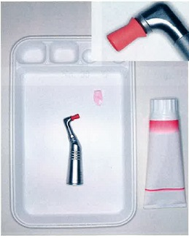
 |  | 1 | ①
 |  | 2 | ② | 正解
 |  | 3 | ③
 |  | 4 | ④
歯科衛生士 | 2021 | 歯科予防処置論 |  | 2021_dh_21_am076
 |  | グレーシータイプキュレットを操作している写真を示す。 正しいのはどれか。2つ選べ。
 |  | 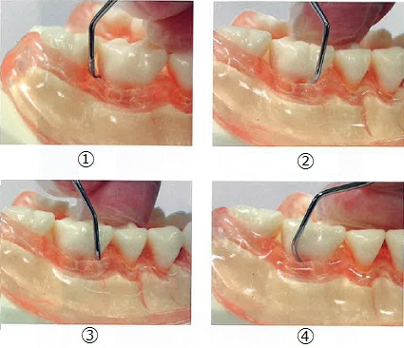
 |  | 1 | ① | 正解
 |  | 2 | ②
 |  | 3 | ③
 |  | 4 | ④ | 正解
歯科衛生士 | 2021 | 歯科予防処置論 |  | 2021_dh_21_am077
 |  | う蝕リスク検査の結果の写真を示す。 評価しているのはどれか。1つ選べ。
 |  | 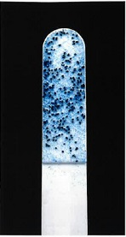
 |  | 1 | Candida albicans
 |  | 2 | Lactobacillus caseii
 |  | 3 | Streptococcus mutans | 正解
 |  | 4 | Porphyromonas gingivalis
歯科衛生士 | 2021 | 歯科保健指導論 |  | 2021_dh_21_am078（不備問題採点除外）
 |  | 38歳の女性。半月前に家族から口臭を指摘され、気になったため来院した。歯科医師からデンタルフロス使用方法の指導について指示された。初診時の情報を表に示す。 SOAPで記録する際の項目と内容の組合せで正しいのはどれか。2つ選べ。
 |  | 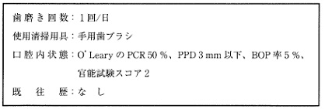
 |  | 1 | S -- 1日1回の歯磨き | 正解
 |  | 2 | O -- 口の臭いが気になる | 正解
 |  | 3 | A -- 官能試験スコア | 正解
 |  | 4 | P -- デンタルフロス使用方法の指導 | 正解
歯科衛生士 | 2021 | 歯科保健指導論 |  | 2021_dh_21_am079
 |  | 50歳の女性。着色除去を希望して来院した。数か月前から気付き、次第に範囲が広がっているという。初診時の口腔内写真を示す。 着色の原因と考えられるのはどれか。1つ選べ。
 |  | 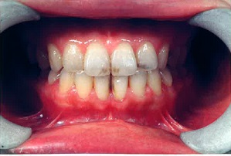
 |  | 1 | 外 傷
 |  | 2 | 飲食物 | 正解
 |  | 3 | テトラサイクリン
 |  | 4 | フッ化ナトリウム
歯科衛生士 | 2021 | 歯科保健指導論 |  | 2021_dh_21_am080
 |  | 歯磨剤の成分と配合成分の組合せで正しいのはどれか。2つ選べ。
 |  | 1 | 研磨剤 -- リン酸水素カルシウム | 正解
 |  | 2 | 湿潤剤 -- パラオキシ安息香酸メチル
 |  | 3 | 粘結剤 -- アルギン酸ナトリウム | 正解
 |  | 4 | 発泡剤 -- ソルビトール
歯科衛生士 | 2021 | 歯科保健指導論 |  | 2021_dh_21_am081
 |  | Down症候群の患者の口腔衛生管理を行う際に配慮すべき点はどれか。2つ選べ。
 |  | 1 | 小顎症
 |  | 2 | 歯列不正 | 正解
 |  | 3 | 顎関節脱臼
 |  | 4 | 歯の形態異常 | 正解
歯科衛生士 | 2021 | 歯科保健指導論 |  | 2021_dh_21_am082
 |  | 小学校低学年を対象とした集団歯科保健指導を行うことになった。留意すべきなのはどれか。2つ選べ。
 |  | 1 | 歯周炎
 |  | 2 | 歯の交換 | 正解
 |  | 3 | 口腔の外傷 | 正解
 |  | 4 | 第一小臼歯のう蝕
歯科衛生士 | 2021 | 歯科保健指導論 |  | 2021_dh_21_am083
 |  | 85歳の女性。口臭を主訴として同居の家族に付き添われて来院した。2年前から認知症を発症しているという。来院時の家族との医療面接の結果を表に示す。 家族に対する指導内容で適切なのはどれか。2つ選べ。
 |  | 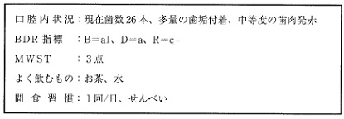
 |  | 1 | 洗口剤の使用
 |  | 2 | 軽食への変更
 |  | 3 | 仕上げ磨きの実施 | 正解
 |  | 4 | 歯間ブラシの使用 | 正解
歯科衛生士 | 2021 | 歯科保健指導論 |  | 2021_dh_21_am084
 |  | 工場でメッキ作業を行う職員を対象とした集団歯科保健指導で適切なのはどれか。2つ選べ。
 |  | 1 | 専用マスクの使用 | 正解
 |  | 2 | 歯垢染め出しの実施
 |  | 3 | 小窩裂溝塡塞の勧奨
 |  | 4 | フッ化物洗口の勧奨 | 正解
歯科衛生士 | 2021 | 歯科保健指導論 |  | 2021_dh_21_am085
 |  | 健康信念モデル＜Health Belief Model＞の一部を図に示す。 ①はどれか。1つ選べ。
 |  | 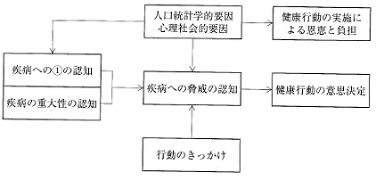
 |  | 1 | 為害性
 |  | 2 | 重篤性
 |  | 3 | 難治性
 |  | 4 | 易罹患性 | 正解
歯科衛生士 | 2021 | 歯科保健指導論 |  | 2021_dh_21_am086
 |  | 「歯と口の健康週間」において、高校生を対象とした食生活に関する健康教育の依頼を受けた。 指導目標として適切なのはどれか。2つ選べ。
 |  | 1 | 食べ方が心と体に影響を及ぼすことを理解する。 | 正解
 |  | 2 | 初めての食材にも食べる意欲が持てるようにする。
 |  | 3 | 食べ物が生活習慣病に関係していることを理解する。 | 正解
 |  | 4 | 前歯で噛み切り、奥歯でしっかり噛み砕くことができるようにする。
歯科衛生士 | 2021 | 歯科保健指導論 |  | 2021_dh_21_am087
 |  | 30歳の男性。矯正歯科治療のため来院した。歯科医師から口腔衛生管理を行うよう指示を受けた。う蝕リスクの評価結果を図に示す。 推奨するのはどれか。2つ選べ。

 |  | 1 | 代用甘味料 | 正解
 |  | 2 | 小窩裂溝塡塞
 |  | 3 | 口腔保湿スプレー
 |  | 4 | 1,450ppmF配合歯磨剤 | 正解
歯科衛生士 | 2021 | 歯科保健指導論 |  | 2021_dh_21_am088
 |  | 食品添加物に用いられるのはどれか。2つ選べ。
 |  | 1 | 砂 糖
 |  | 2 | オリーブ油
 |  | 3 | アスパルテーム | 正解
 |  | 4 | L-アスコルビン酸 | 正解
歯科衛生士 | 2021 | 歯科保健指導論 |  | 2021_dh_21_am089
 |  | 85歳の女性。骨折で要介護状態となり介護施設に入所している。普通食を摂取していたが、臼歯部両側遊離端義歯を紛失して歯科訪問診療を受診した。義歯製作までに食事形態の変更が必要となった。むせはないという。野菜の炒め煮の食事形態の写真を示す。 適切なのはどれか。1つ選べ。
 |  | 
 |  | 1 | ①
 |  | 2 | ②
 |  | 3 | ③ | 正解
 |  | 4 | ④
歯科衛生士 | 2021 | 歯科保健指導論 |  | 2021_dh_21_am090
 |  | スクリーニング項目の一部を図に示す。 この項目で評価するのはどれか。1つ選べ。
 |  | 
 |  | 1 | BMI＜Body mass index＞
 |  | 2 | SGA＜Subjective global assessment＞
 |  | 3 | EAT-10＜Eating assessment tool＞
 |  | 4 | MNA-SF<sup>®</sup>＜Mini nutritional assessment-short form＞ | 正解
歯科衛生士 | 2021 | 歯科保健指導論 |  | 2021_dh_21_am091
 |  | 乳児型嚥下について正しいのはどれか。1つ選べ。
 |  | 1 | 3歳頃消失する。
 |  | 2 | 上下顎が接触する。
 |  | 3 | 舌は蠕動様運動する。 | 正解
 |  | 4 | 舌尖は口蓋に固定する。
歯科衛生士 | 2021 | 歯科保健指導論 |  | 2021_dh_21_am092
 |  | 摂食嚥下訓練中の写真を示す。 この訓練で改善されるのはどれか。1つ選べ。
 |  | 
 |  | 1 | 嚥下圧
 |  | 2 | 口腔内圧
 |  | 3 | 喉頭挙上
 |  | 4 | 胸郭可動域 | 正解
歯科衛生士 | 2021 | 歯科保健指導論 |  | 2021_dh_21_am093
 |  | 66歳の女性。食事が飲み込みにくいことを主訴として来院した。口腔機能の低下が疑われたため、口腔機能精密検査を行った。検査に用いた器具の写真（A）と検査実施時の写真（B）を示す。 検査内容はどれか。1つ選べ。
 |  | 
 |  | 1 | 舌 圧
 |  | 2 | 舌運動
 |  | 3 | 口腔湿潤度 | 正解
 |  | 4 | 口腔衛生状態
歯科衛生士 | 2021 | 歯科保健指導論 |  | 2021_dh_21_am094
 |  | 73歳の男性。脳血管疾患で入院していた急性期病棟から回復期病棟に移動することになり、利き手交換訓練を行うことになった。口腔機能管理を行うよう歯科医師から指示された。歯式を図に示す。 セルフケアで推奨するのはどれか。2つ選べ。
 |  | 
 |  | 1 | 電動歯ブラシ | 正解
 |  | 2 | デンタルフロス
 |  | 3 | 柄の細い歯ブラシ
 |  | 4 | 吸盤がついた義歯用ブラシ | 正解
歯科衛生士 | 2021 | 歯科保健指導論 |  | 2021_dh_21_am095
 |  | 入院患者に対する多職種連携チームのうち、NSTの主目的はどれか。1つ選べ。
 |  | 1 | 栄養管理 | 正解
 |  | 2 | 感染予防
 |  | 3 | 口腔健康管理
 |  | 4 | 廃用萎縮予防
歯科衛生士 | 2021 | 歯科診療補助論 |  | 2021_dh_21_am096
 |  | 5歳の女児。下顎左側第一乳臼歯のう蝕治療を希望して来院した。診断の結果、乳歯用既製金属冠を用いた歯冠修復を行うことになった。 マージン部の適合に用いるのはどれか。1つ選べ。
 |  | 1 | 咬合面調整鉗子
 |  | 2 | クラウンセッター
 |  | 3 | コンタクトゲージ
 |  | 4 | ゴードンのプライヤー | 正解
歯科衛生士 | 2021 | 歯科診療補助論 |  | 2021_dh_21_am097
 |  | ラバーダム防湿に使用する器具の写真を示す。 器具と使用目的の組合せで正しいのはどれか。2つ選べ。
 |  | 
 |  | 1 | ① -- ラバーダムシートに穿孔する。
 |  | 2 | ② -- ラバーダムシートを歯に固定する。 | 正解
 |  | 3 | ③ -- ラバーダムシートを歯頸部に括約する。
 |  | 4 | ④ -- ラバーダムシートを広げた状態で固定する。 | 正解
歯科衛生士 | 2021 | 歯科診療補助論 |  | 2021_dh_21_am098
 |  | うっ血性心疾患を有する患者の歯科診療時の体位で適切なのはどれか。2つ選べ。
 |  | 1 | 座 位 | 正解
 |  | 2 | 水平位
 |  | 3 | 側臥位
 |  | 4 | 半座位 | 正解
歯科衛生士 | 2021 | 歯科診療補助論 |  | 2021_dh_21_am099
 |  | 器材・器具の写真を示す。 口腔内でプロビジョナルレストレーションを製作する場合、使用するのはどれか。2つ選べ。
 |  | 
 |  | 1 | ① | 正解
 |  | 2 | ② | 正解
 |  | 3 | ③
 |  | 4 | ④
歯科衛生士 | 2021 | 歯科診療補助論 |  | 2021_dh_21_am100
 |  | 歯科医師から上顎左側犬歯の二等分法エックス線撮影の準備を指示された。正しいのはどれか。2つ選べ。
 |  | 1 | 椅子に浅く座るよう指示をする。
 |  | 2 | 正中矢状面を床に対して垂直にする。 | 正解
 |  | 3 | 画像検出器の位置づけは横置きにする。
 |  | 4 | 指示用コーンの先端は皮膚面に接するよう固定する。 | 正解
歯科衛生士 | 2021 | 歯科診療補助論 |  | 2021_dh_21_am101
 |  | 24歳の女性。下顎左側埋伏智歯部の痛みと腫れを主訴として来院した。診察の結果、抜歯を行うことになった。器具とその先端の写真を示す。 粘膜骨膜弁の翻転に使用するのはどれか。2つ選べ。

 |  | 1 | ① | 正解
 |  | 2 | ②
 |  | 3 | ③ | 正解
 |  | 4 | ④
歯科衛生士 | 2021 | 歯科診療補助論 |  | 2021_dh_21_am102
 |  | 口腔に関連したQOLの評価はどれか。1つ選べ。
 |  | 1 | FIM
 |  | 2 | SGA
 |  | 3 | MMSE
 |  | 4 | GOHAI | 正解
歯科衛生士 | 2021 | 歯科診療補助論 |  | 2021_dh_21_am103
 |  | 剪刀を把持している写真を示す。 縫合糸を切断する際の正しい持ち方はどれか。1つ選べ。

 |  | 1 | ①
 |  | 2 | ② | 正解
 |  | 3 | ③
 |  | 4 | ④
歯科衛生士 | 2021 | 歯科診療補助論 |  | 2021_dh_21_am104
 |  | 外傷などで頸髄損傷の可能性がある場合の気道確保の方法はどれか。1つ選べ。
 |  | 1 | 下顎挙上法 | 正解
 |  | 2 | 頭部後屈法
 |  | 3 | 背部殴打法
 |  | 4 | あご先挙上法
歯科衛生士 | 2021 | 歯科診療補助論 |  | 2021_dh_21_am105
 |  | 器具の写真を示す。 グラスアイオノマーセメントの塡塞に用いるのはどれか。1つ選べ。
 |  |  
 |  | 1 | ① | 正解
 |  | 2 | ②
 |  | 3 | ③
 |  | 4 | ④
歯科衛生士 | 2021 | 歯科診療補助論 |  | 2021_dh_21_am106
 |  | 27歳の女性。歯を白くしたいとの希望で来院した。歯科医師の指示のもとで漂白処置を行うことになった。処置中の口腔内写真を示す。 続いて行うのはどれか。1つ選べ。
 |  | 
 |  | 1 | 光照射
 |  | 2 | 歯面清掃
 |  | 3 | 漂白剤の塗布 | 正解
 |  | 4 | 知覚過敏の有無の確認
歯科衛生士 | 2021 | 歯科診療補助論 |  | 2021_dh_21_am107
 |  | 器具の写真を示す。 主な使用目的はどれか。2つ選べ。
 |  | 
 |  | 1 | 術野の確保 | 正解
 |  | 2 | 根管内の乾燥
 |  | 3 | 出血部位の吸引 | 正解
 |  | 4 | 空気中の浮遊物質の減少
歯科衛生士 | 2021 | 歯科診療補助論 |  | 2021_dh_21_am108
 |  | アーチワイヤー・マルチブラケット装置の撤去に使用する器具の写真を示す。 使用目的との組合せで正しいのはどれか。2つ選べ。
 |  | 
 |  | 1 | ① -- 結紮線の切断 | 正解
 |  | 2 | ② -- バンドの撤去
 |  | 3 | ③ -- ブラケットの除去
 |  | 4 | ④ -- ボンディング材の除去 | 正解
歯科衛生士 | 2021 | 歯科診療補助論 |  | 2021_dh_21_am109
 |  | 器具とその先端の写真を示す。 歯肉切除術で使用する器具はどれか。2つ選べ。
 |  | 
 |  | 1 | ①
 |  | 2 | ②
 |  | 3 | ③ | 正解
 |  | 4 | ④ | 正解
歯科衛生士 | 2021 | 歯科診療補助論 |  | 2021_dh_21_am110
 |  | バー・ポイントの写真を示す。 回転数200,000rpmのマイクロモーターで使用できるのはどれか。1つ選べ。
 |  | 
 |  | 1 | ①
 |  | 2 | ② | 正解
 |  | 3 | ③
 |  | 4 | ④

